記入例_グリーン証書
証書に記載された情報を転記してください。
右に掲載した証書の例を参考にしてください。
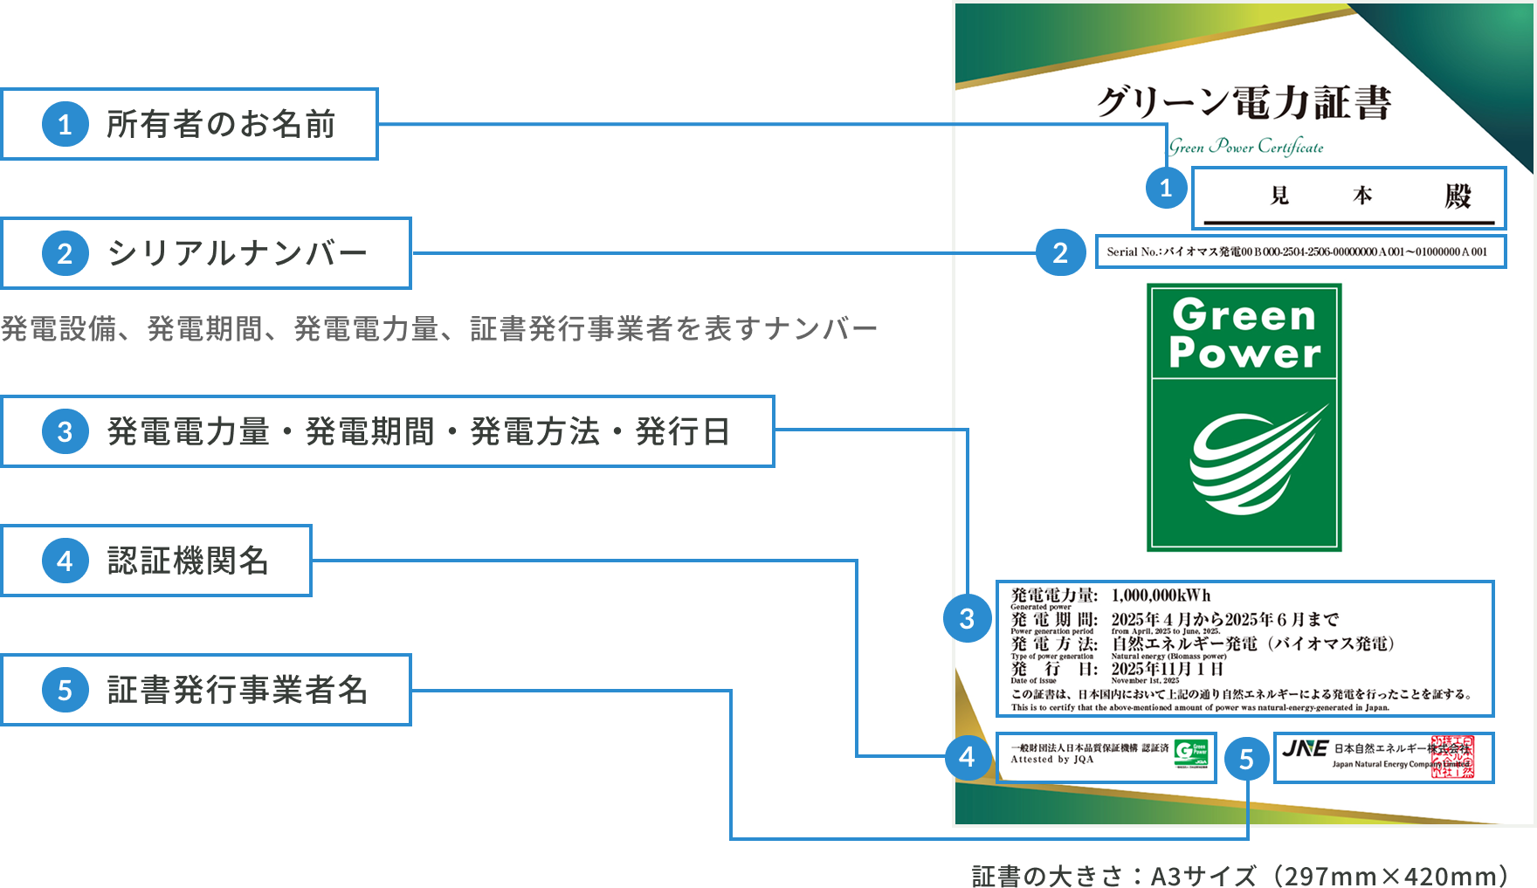
様式１（エネルギー使用量及びエネルギー起源CO2排出量算定ガイドライン） 別紙（グリーン電力証書・熱証書）

❶
❷
❸
１ 年度排出量に利用した証書の情報
NO. | 証書の種類 | 所有者氏名 | シリアルナンバー |  |  | 発電電力量 |  | 発電又は熱生成期間 |  |  |  |  |  |  |  |  | 発電方法又は熱種別 |  | 発行日 | バイオマスの
 |  |  | （発電電力量又は生成熱量） |  |  | 又は生成熱量 |  |  |  |  |  |  |  |  |  |  |  |  |  | 持続可能性
1 | グリーン電力証書 | 株式会社○○○食品 大宮工場 | 0000000001 | ～ | 0001000000 | 1,000,000 | kWh | 2025 | 年 | 4 | 月 | ～ | 2025 | 年 | 6 | 月 | 自然エネルギー発電（バイオマス発電） |  | 2025-11-01 | あり
2 | グリーン熱証書 | 株式会社○○〇食品 大宮工場 | 0002000001 | ～ | 0005000000 | 3,000,000 | MJ | 2025 | 年 | 4 | 月 | ～ | 2025 | 年 | 6 | 月 | 自然エネルギー熱（バイオマス熱） |  | 2025-11-01 | あり
3 |  |  |  | ～ |  |  | 単位 |  | 年 |  | 月 | ～ |  | 年 |  | 月 |  |  |  | －
4 |  |  |  | ～ |  |  | 単位 |  | 年 |  | 月 | ～ |  | 年 |  | 月 |  |  |  | －
5 |  |  |  | ～ |  |  | 単位 |  | 年 |  | 月 | ～ |  | 年 |  | 月 |  |  |  | －

 |  | シリアルナンバーは以下のように表記されています。赤字について記入しください。 （シリアルナンバー例） H00B000 - 2504-2506 - 0000000001C003 ～ 0001000000C003 設備 期間 記入 証書発行事業者ナンバー |  |  |  |  |  |  |  |  |  |  |  |  |  |  | バイオマス燃料由来でない証書については、「－」としてください。 バイオマス燃料由来の証書については、持続可能性の有無を確認する必要があります。持続可能性が確認できる場合のみ「あり」を選択して、証書を利用できます。

２ 大規模事業所に使用した環境価値量
No. | 環境価値を使用した大規模事業所 |  | シリアルナンバー按分値 |  |  | 使用量 |  | 合計使用量 |  |  |  |  |  |  |  |  | 残量 |  | 備考
 | 事業所番号 | 事業所名称 | （発電電力量又は生成熱量）
1 | 999901 | 大宮工場 | 0000000001 | ～ | 001000000 | 1,000,000 | kWh | 1,000,000 |  |  |  |  |  |  | kWh |  | 0 | kWh | 1事業所で使用
証書を利用する事業所（複数可）を
記入してください。
使用するシリアルナンバーと使用量を記入してください。
 |  |  |  | ～ |  |  | kWh
 |  |  |  | ～ |  |  | kWh
 |  |  |  | ～ |  |  | kWh
 |  |  |  | ～ |  |  | kWh
2 | 999901 | 大宮工場 | 0002000001 | ～ | 0003000000 | 1,000,000 | MJ | 2,000,000 |  |  |  |  |  |  | MJ |  | 1,000,000 | MJ | ３事業所で使用 残量は本社ビルなど（A事業所）で使用
 | 999902 | 川越工場 | 0003000001 | ～ | 0003500000 | 500,000 | MJ
 | 999903 | 熊谷工場 | 0003500001 | ～ | 0004000000 | 500,000 | MJ
証書を複数の事業所で利用する事場合は、
使用するシリアルナンバー・発電量等を
按分して記入してください。
シリアルナンバーは連番となるようにしてください。
 |  |  |  | ～ |  |  | MJ
 |  |  |  | ～ |  |  | MJ
3 |  |  |  | ～ |  |  | 単位 | 0 |  |  |  |  |  |  | 単位 |  | 0 | 単位
 |  |  |  | ～ |  |  | 単位
 |  |  |  | ～ |  |  | 単位
 |  |  |  | ～ |  |  | 単位
 |  |  |  | ～ |  |  | 単位
4 |  |  |  | ～ |  |  | 単位 | 0 |  |  |  |  |  |  | 単位 |  | 0 | 単位
 |  |  |  | ～ |  |  | 単位
 |  |  |  | ～ |  |  | 単位
 |  |  |  | ～ |  |  | 単位
 |  |  |  | ～ |  |  | 単位
5 |  |  |  | ～ |  |  | 単位 | 0 |  |  |  |  |  |  | 単位 |  | 0 | 単位
 |  |  |  | ～ |  |  | 単位
 |  |  |  | ～ |  |  | 単位
 |  |  |  | ～ |  |  | 単位
 |  |  |  | ～ |  |  | 単位
※ 利用する証書の写しを添付すること。

 |  |  |  |  |  |  |  |  |  |  |  |  |  |  |  |  |  |  |  |  | 証書の例は、日本自然エネルギー株式会社様のHPに掲載されている画像を事業者様の承諾を得て、 本資料に掲載しております。本資料から画像の転載、転用等を禁止します。
 |  |  |  |  |  |  |  |  |  |  |  |  |  |  |  |  |  |  |  |  | 日本自然エネルギー株式会社様HP | https://www.natural-e.co.jp/

記入例_非化石証書
証明書に記載された情報を転記してください。
右に掲載した証明書例を参考にしてください。
様式１（エネルギー使用量及びエネルギー起源CO2排出量算定ガイドライン） 別紙（非化石証書）

❶
❷
❸
❹
❺
❻
１ 年度排出量に利用した証書の情報
NO. | 証書の種類 | 証明書番号 | 残高証明書の宛名 | 証書有効期限 |  |  |  |  |  | 発電設備ID | 発電設備区分 | 割当量 | バイオマスの
 |  |  |  |  |  |  |  |  |  |  |  | （kWh） | 持続可能性
1 | 非化石証書 | 0000000000041 | 株式会社○○○食品 大宮工場 | 2026 | 年 | 6 | 月 | 30 | 日 | 4567829001 | 太陽光 | 1,000 | －
2 | 非化石証書 | 0000000000041 | 株式会社○○○食品 大宮工場 | 2026 | 年 | 6 | 月 | 30 | 日 | 4567829002 | 太陽光 | 2,000 | －
3 | 非化石証書 | 0000000000041 | 株式会社○○○食品 大宮工場 | 2026 | 年 | 6 | 月 | 30 | 日 | 4567829003 | 太陽光 | 3,000 | －
4 | 非化石証書 |  |  |  | 年 |  | 月 |  | 日 |  |  |  | －
5 | 非化石証書 |  |  |  | 年 |  | 月 |  | 日 |  |  |  | －

 |  |  |  |  |  |  |  |  |  | バイオマス燃料由来でない証書については、「－」としてください。 バイオマス燃料由来の証書については、持続可能性の有無を確認する必要があります。持続可能性が確認できる場合のみ「あり」を選択して、証書を利用できます。

２ 大規模事業所に使用した環境価値量
No. | 環境価値を使用した大規模事業所 |  | 使用量 | 合計使用量 |  |  |  |  |  | 残量 | 備考
 | 事業所番号 | 事業所名称 | （kWh） | （kWh） |  |  |  |  |  | （kWh）
1 | 999901 | 大宮工場 | 1,000 | 1,000 |  |  |  |  |  | 0 | 1事業所で使用
証書を利用する事業所（複数可）を
記入してください。
使用量を記入してください。

2 | 999901 | 大宮工場 | 1,000 | 2,000 |  |  |  |  |  | 0 | 2事業所で使用
 | 999902 | 川越工場 | 1,000

3 | 999901 | 大宮工場 | 1,000 | 2,500 |  |  |  |  |  | 500 | 3事業所で使用 残量は本社ビルなど（A事業所）で使用
 | 999902 | 川越工場 | 1,000
 | 999903 | 熊谷工場 | 500
証書を複数の事業所で利用する事場合は、
割当量を按分して記入してください。
シリアルナンバーは連番となるようにしてください。

非化石証書には有効期限がありますので、
翌年度の排出量実績に使用できないことに留意してください。
4 |  |  |  | 0 |  |  |  |  |  | 0

5 |  |  |  | 0 |  |  |  |  |  | 0

※ 利用する証書の権利確定残高証明書の写しを添付すること。

